PDG
Rapport d'opportunité
OPP_1-8_LT_26301_WDHB_001

Nom de la coordination |  |  | CD26_voirie_Saint-Donat-sur-l'Herbasse_Chavannes
Commune de départ |  |  | SAINT-DONAT-SUR-L HERBASSE
Emprise |  |  | Calibrage RD67-Saint-Donat-sur-L'herbasse-Chavannes
Longueur (ml) |  |  | 279

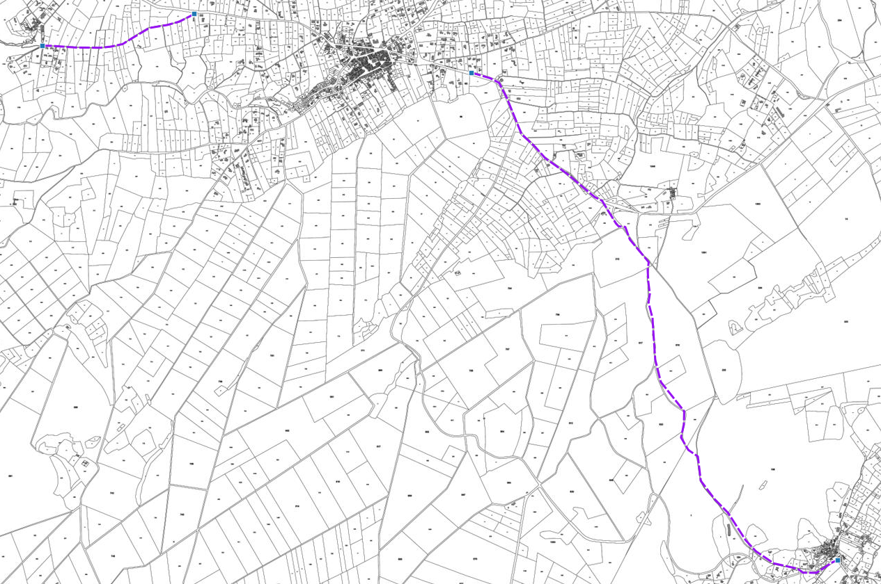

Plan de situation

A | 2018-02-22 | Rapport d'opportunité |  | MF | VR | VR
IND | DATE | DESCRIPTION |  | CREA | VERIF | VALID

Rapport

Rapport d'opportunité
OPP_1-8_LT_26301_WDHB_001

Informations générales |  | Note /40

Nature des travaux | Refection de voirie | 3 | 23
Prévision Starr | GC a creer | 6
Nombre de cables/fibres | 1x144FO + 1x2FO | 2
Délais de programmation | 2018 | 5
Date d'exécution des travaux | Inconnue | 1
Coordination associée | Conseil d├⌐partemental de la Dr├┤me | 6
Nombre de bâtiments raccordables | 3 | 0 |  | Note finale
 |  |  |  | 43/100

Unités d'œuvre

Nombre de chambres ADN existantes | 0
Nombre de chambres ADN à créer | 2
Longueur du GC d'interconnexion | 17
Longueur du GC mutualisé | 262

Coûts |  | Note /40

Coût estimatif du GC par marché (€) | - € | 0 | 0
Coût estimatif du GC d'interconnexion (€) | 3,700.00 €
Coût estimatif du GC mutualisé (€) | 9,170.00 €

 |  | Note /20
Avis METIS |  | Avis positif | 20

